FORSIDE
START LISTE
ROERLANGRENNET
2017
Søndag 05. mars
Sørkedalen Idrettsforening

Arrangør:
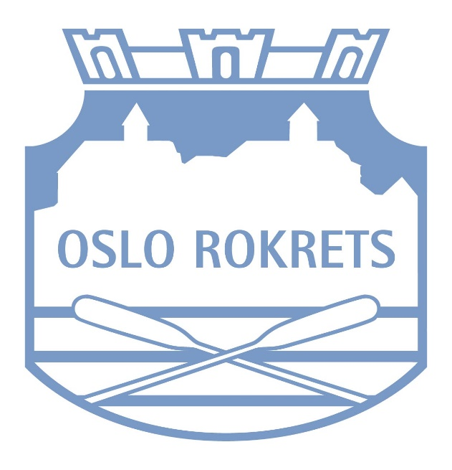
Arrangør:

BESTE KLUBB
Strøket | (tom)

Klubbpokalen Roerlangrennet 2017
 | Totalt
CR | 25
NSR | 24
Bærum | 9
Ormsund | 3
(tom)
Antall Klubb
Klubb | Totalt
CR | 25
NSR | 24
Bærum | 9
Ormsund | 3
(tom)
Totalsum | 61

